상품제안서
볼빅 비비드 4구 럭셔리 B 골프 2종세트 | 상품코드: F26099

 |  |  |  |  |  |  | 02-412-0044 | www.easy1.co.kr
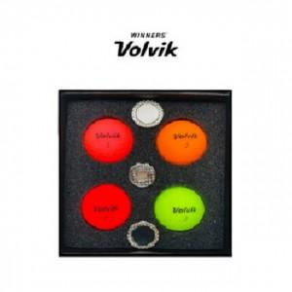

【상세/제작정보】

【인쇄/포장옵션】 | / 포장지포장

【공급단가】 | 수량 | 30~ | 50~ | 100~ | 300~ | 500~
*VAT별도 | 단가 | 50,350원 | 49,540원 | 48,330원 | 47,120원 | 46,320원

【상품 URL】 | https://dev.easy1.co.kr:443/src/goods_detail.php?gdno=26099

